Sheet1
ここから上は「くくり」。
ドライバをどういうくくりでまとめるかという感じ。
知っている限りで、下記のような括りができる。
※Tagを付けて分類するみたいなイメージをしてる。
デバマネ画面だと、左記のくくりで、表示の仕方を変えることができる。
くくりを変えると、（当たり前だが）並びはガラッと変わる。

クラス(種類)：AudioEndpoint
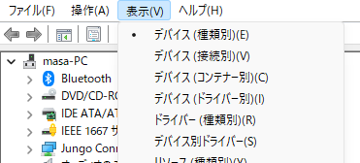

列挙子

クラス(種類)

親

コンテナUSB\VID_0411&PID_0260&MI_02\7&1be1e866&3&0002

フレンドリ名は、そのドライバの名前。
デバイスインスタンスパスは、そのドライバを一意に識別できるID。
フレンドリ名： |  |  |  |  |  | フレンドリ名：
 | マイク配列 (BUFFALO BSWHD06M USB Camera(audio)) |  |  |  |  |  | スピーカー (3- HK Onyx Studio)
デバイスインスタンスパス： |  |  |  |  |  | デバイスインスタンスパス：
列挙子やクラス、親、コンテナなどで分類ができる。
列挙子：バスの種類等（USB/PCI/SWD等）
クラス：デバイスの種類（オーディオ/カメラ/キーボード等）
親：接続の親子関係
コンテナ：1つの危機に多機能を含む場合にまとめるもの
※あと、クラスが同じドライバだと、互換IDも同じものが多い気がする。
でも、同じクラスでも、接続が違うと（BluetoothとUSBなど）、
「親」や「コンテナ」は全然違う。
 | SWD\MMDEVAPI\{0.0.1.00000000}.{DC4FC213-DEDD-4B42-9F41-65BFFBB25491} |  |  |  |  |  | SWD\MMDEVAPI\{0.0.0.00000000}.{EDE3150B-178E-4692-B8DD-442220C53036}

列挙子：SWD
列挙子：SWD
 |  | ドライバーノード |  | ＃0 |  |  |  | ドライバーノード |  | ＃0

ドライバノードは、そのドライバの実体(inf)を示す。
1つのデバイスに複数のドライバがinstallされてたりすると、
1つのデバイスに複数のドライバ-ノードがあったりする。
クラス(種類)：AudioEndpoint
クラス(種類)：AudioEndpoint
 |  |  |  |  | ＃1 |  |  |  |  |  | ＃1

親：USB\VID_0411&PID_0260&MI_02\7&1be1e866&3&0002
親：BTHENUM\{0000110b-0000-1000-8000-00805f9b34fb}_LOCALMFG&000a\7&281e3d1f&0&0CA694033D59_C00000000
コンテナ：{f7711090-b9e7-11ee-8d2f-001bdc0bbfa7}
USB\VID_0411&PID_0260&MI_02\7&1be1e866&3&0002
コンテナ：{ce559f6c-9e17-567d-aebf-ab0434097c2c}
USB\VID_0411&PID_0260&MI_02\7&1be1e866&3&0002
 |  | audioendpoint.inf |  |  |  |  |  | audioendpoint.inf
 |  | オーディオ エンドポイント |  |  |  |  |  | オーディオ エンドポイント
 |  |  | c_swdevice.inf |  |  |  |  |  | c_swdevice.inf
 |  |  | 汎用ソフトウェア デバイス |  |  |  |  |  | 汎用ソフトウェア デバイス
ドライバ
互換ID：
SWD\GenericRaw
互換ID：
SWD\GenericRaw
ハードウェアID：
MMDEVAPI\AudioEndpoints
互換ID：
GenericAudioEndpoint
互換ID：
SWD\Generic
ハードウェアID：
MMDEVAPI\AudioEndpoints
互換ID：
GenericAudioEndpoint
互換ID：
SWD\Generic

・・・・
ドライバをインストールしたときに指定した
「ハードウェアID」と「互換ID」のうち、
どれか1つ以上が実際に実装されているハードウェアのIDと
一致すれば、そのデバイスは、このドライバで動くことができる。
そのとき、一致したハードウェアＩＤが、デバマネで見れる
「一致するデバイスＩＤ」になる。

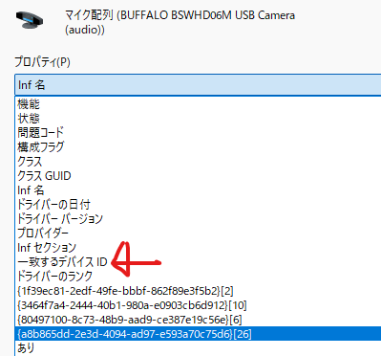

デバイス：
MMDEVAPI\AudioEndpoints
デバイス：
MMDEVAPI\AudioEndpoints
ハードウェアIDが、一致して動くときが、本当の「対象のデバイス」で、
本来の全機能を発揮するイメージ。
ハードウェアIDも複数ある場合がある。その場合も、一番ターゲットを絞っている、
一番長いハードウェアIDが一番の真価を発揮するデバイスのIDで、短くなると
ターゲットは増えるが制限が多くなるイメージ。
互換IDは、いわゆる「Windows標準」みたいな感じで、ともかく動けますよ、でも
詳細な機能は使えないですよ、なイメージ。

